关系图
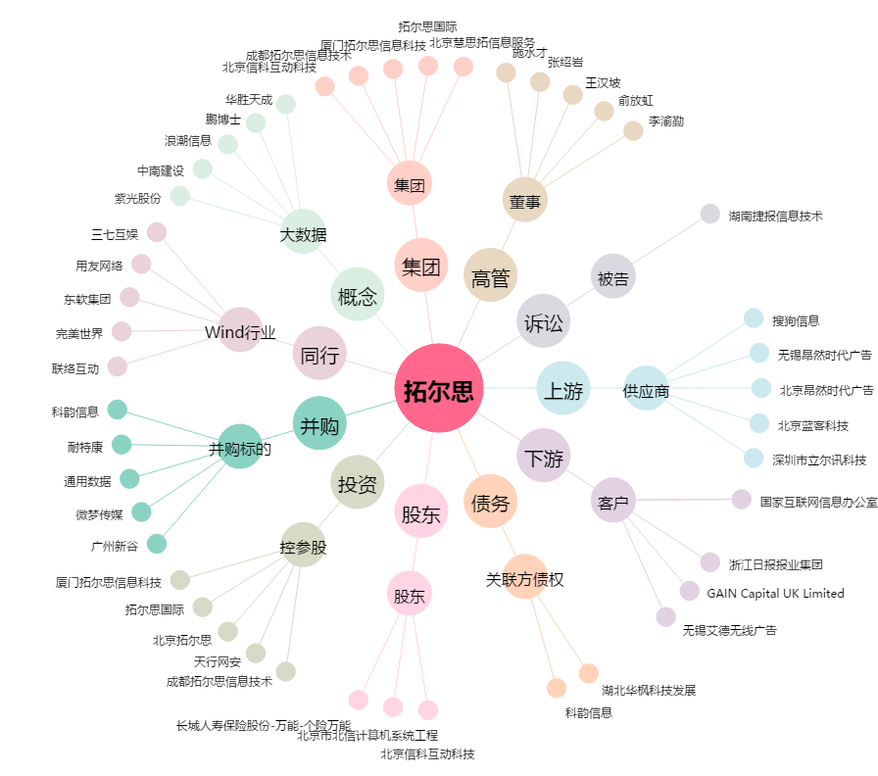
拓尔思[300229.SZ] - 关系概览图

